Ejercicio 1
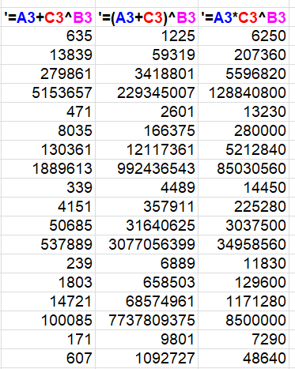
Núm1 | Núm2 | Núm3 | '=A3+C3^B3 | '=(A3+C3)^B3 | '=A3*C3^B3 | SOLUCIÓN
10 | 2 | 25
15 | 3 | 24
20 | 4 | 23
25 | 5 | 22
30 | 2 | 21
35 | 3 | 20
40 | 4 | 19
45 | 5 | 18
50 | 2 | 17
55 | 3 | 16
60 | 4 | 15
65 | 5 | 14
70 | 2 | 13
75 | 3 | 12
80 | 4 | 11
85 | 5 | 10
90 | 2 | 9
95 | 3 | 8

Realizar en las columnas D, E y F los cálculos indicados, y observar la prioridad de las operaciones aritméticas.

Ejercicio 2
Núm1 | Núm2 | Núm3 | Núm4 | Núm5 | Cálculo
12 | 4 | 14 | 10 | 5
9 | 5 | 2 | 10 | 7 |  | SOLUCIÓN
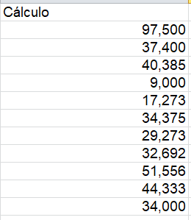
10 | 13 | 11 | 16 | 9
4 | 10 | 6 | 7 | 2
5 | 11 | 5 | 7 | 12
6 | 8 | 5 | 14 | 11
8 | 11 | 6 | 7 | 16
13 | 13 | 12 | 14 | 3
7 | 9 | 9 | 15 | 14
9 | 9 | 10 | 12 | 9
11 | 9 | 6 | 7 | 11

Realizar en la columna F el cálculo que se propone a continuacion:

